Sheet1
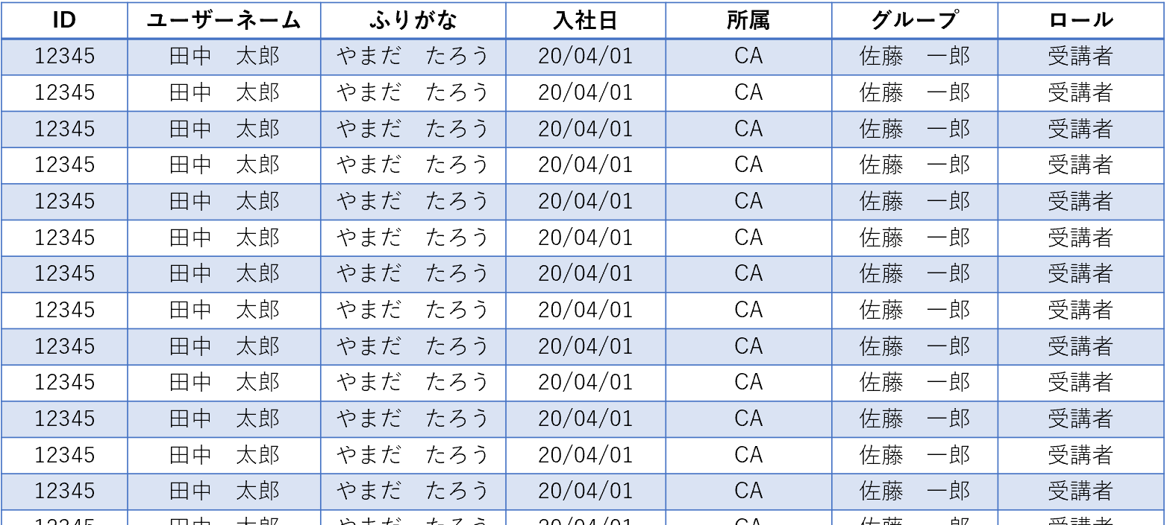

列1 | 列2 | 列3 | 列4
抽出：
編集

ソート：
ID

